Sheet1
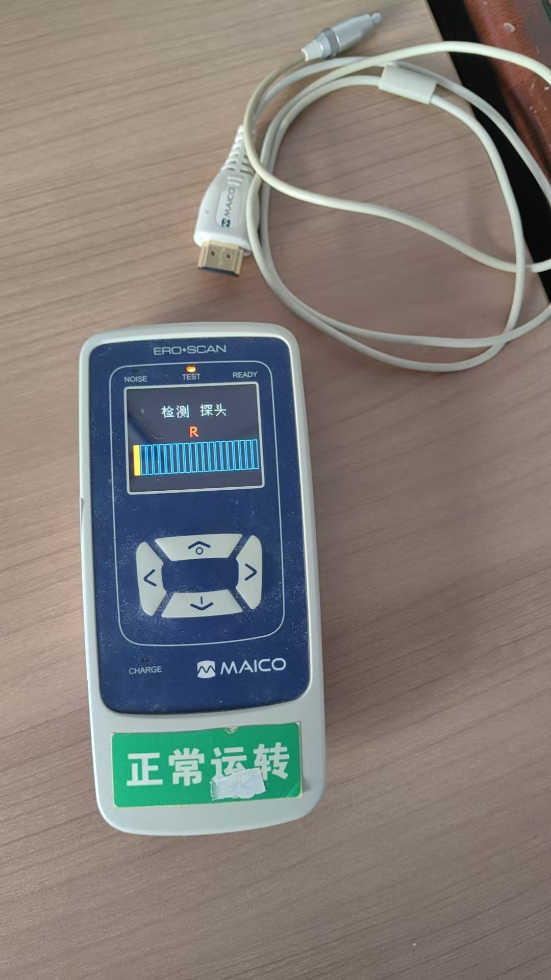
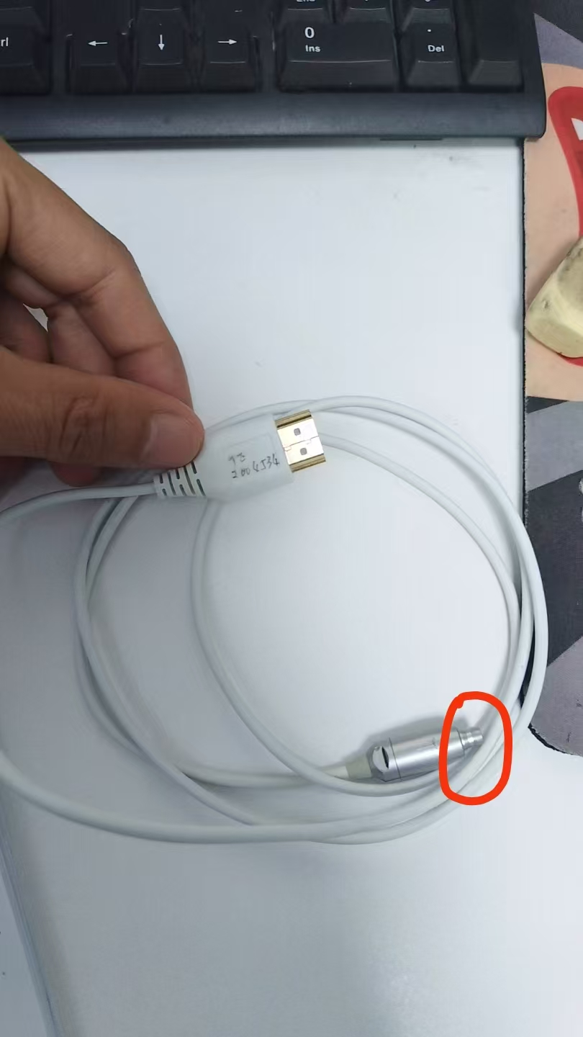
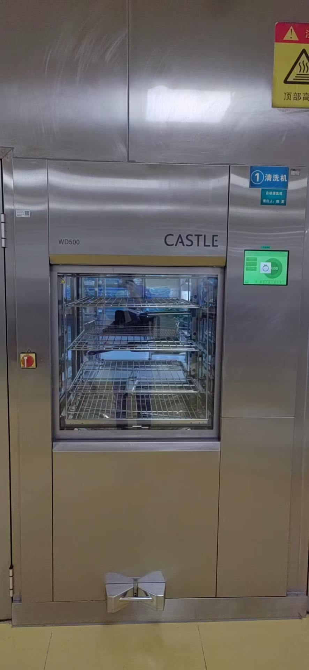
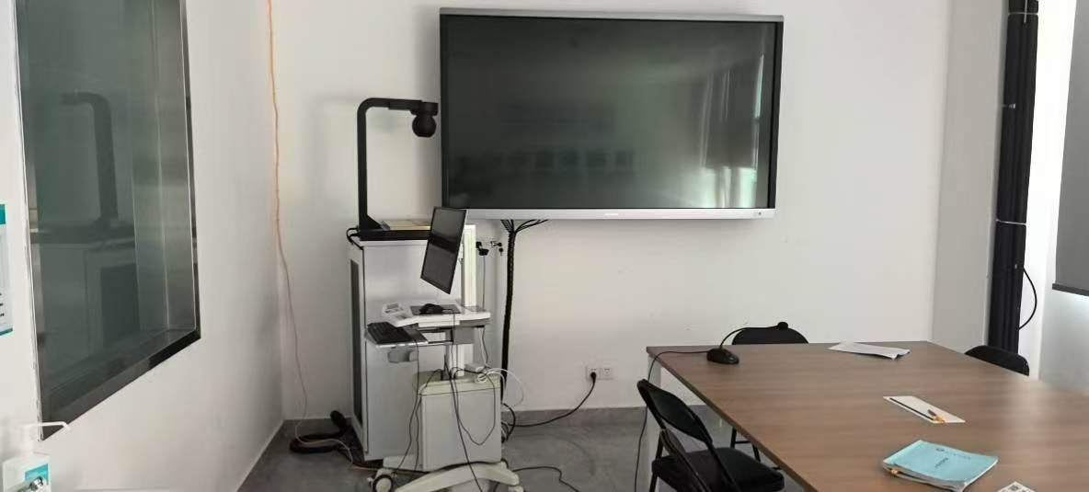
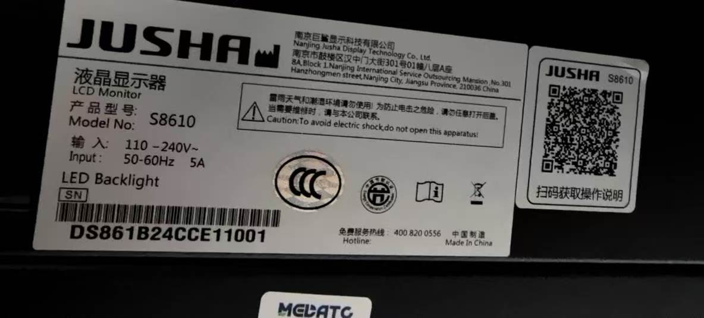
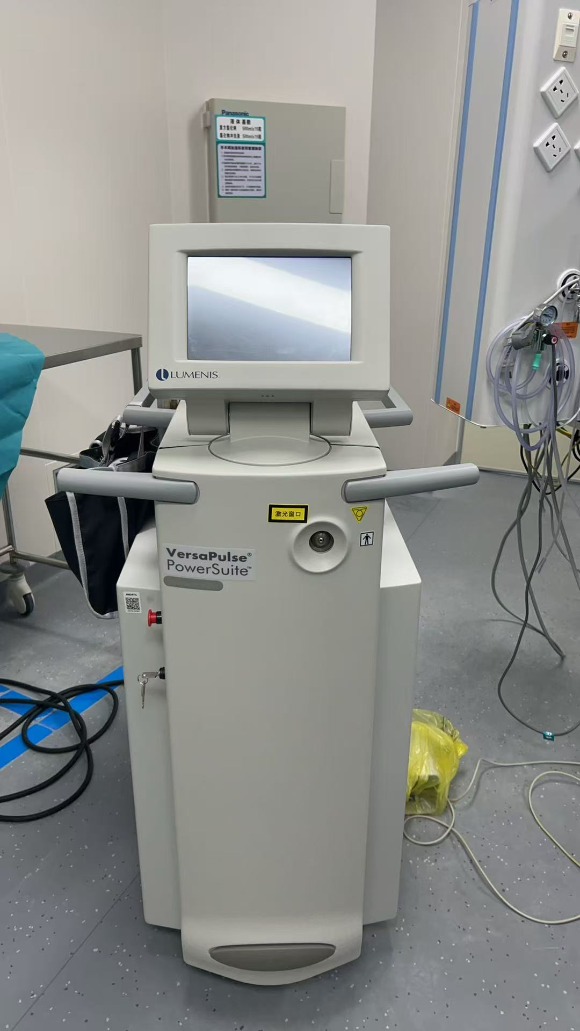
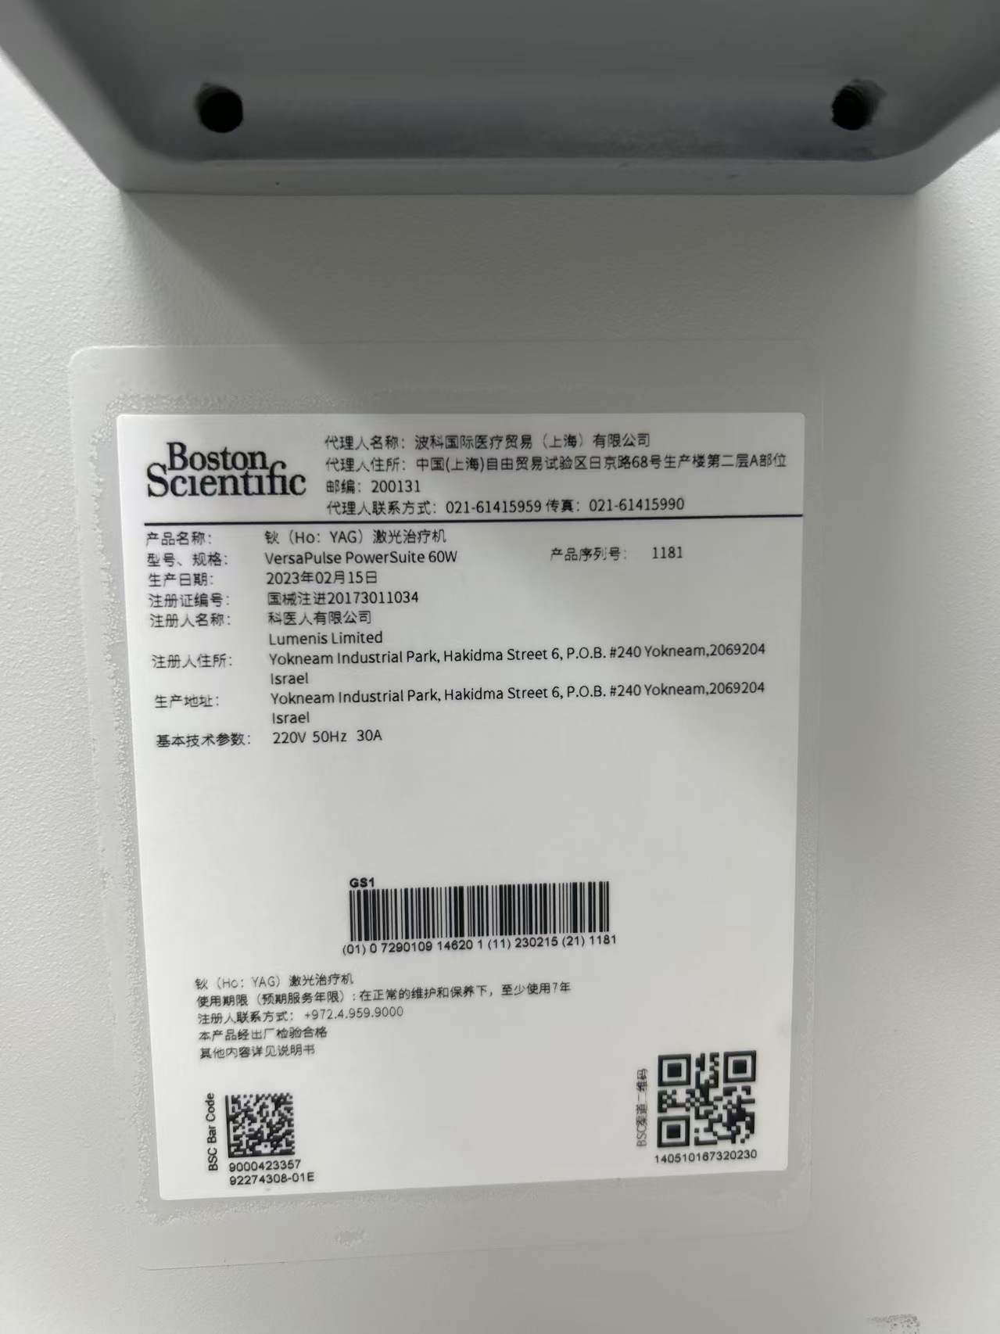
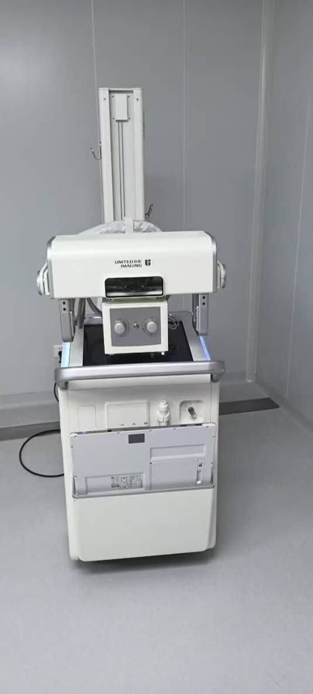
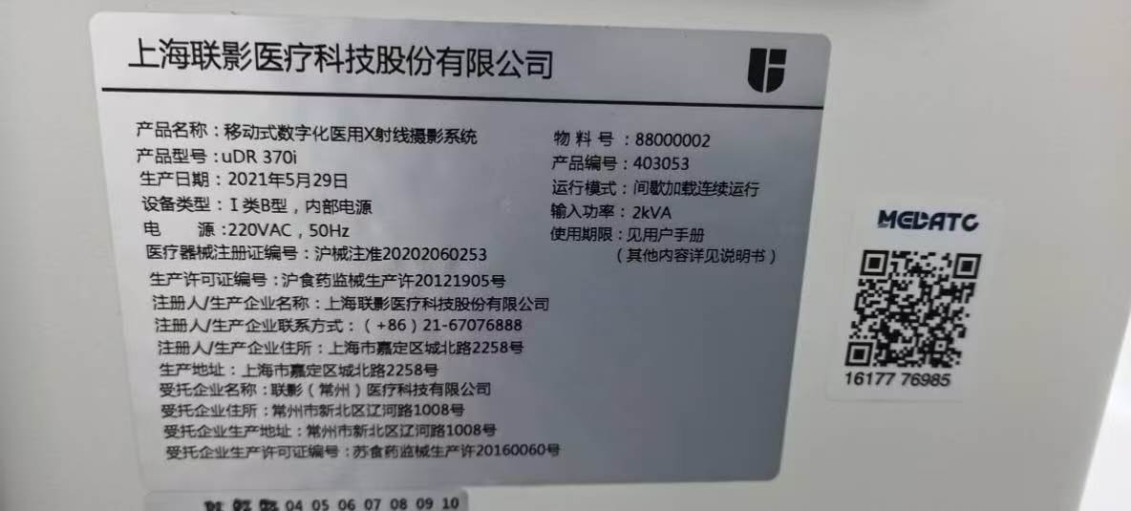
东方市人民医院设备维修服务报价单
日期： 2026 年 8 月 日
甲方：东方市人民医院（东方市医疗健康集团总医院 ） 联系人及电话：吴工/0898-38952927
乙方（盖章）： *****有限公司 联系人及电话：
设备名称： 型号：
故障问题：
维修服务内容：
具体更换配件信息如下：
序号 | 产品名称 | 规格型号 | 单位 | 数量 | 单价（元） | 合计（元） | 配件类 （原厂全新/兼容全新/维修） | 质保期
1 |  |  | 块 | 1 |  |  | 原厂全新 | 更换配件质保期 6 个月，售后服务承诺：故障响应时效，接到报修通知后2小时内远程响应，____小时内到场检修。
2 |  |  | 块 | 1
金额（人民币大写）： 元整 |  |  | 小写 |  |  | ¥：
注意事项： 1.报价单价应包含税费、运输费、人工搬运费、技术服务费、售后服务费等履行产品供应结算全流程的一切费用。 2.以上信息为响应报价单需求基本信息，响应单位可在此基础上进行细化报价方案。

 | 设备图片及铭牌，仅供参考。

